关系图
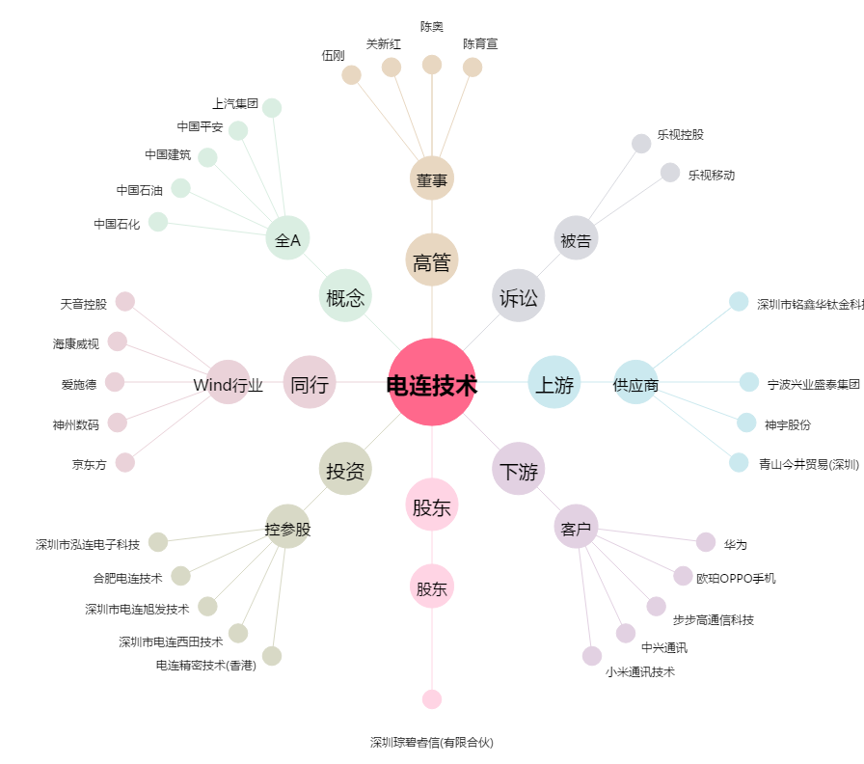
电连技术[300679.SZ] - 关系概览图

